Как заполнять
 | ИНФОРМАЦИЯ
 | о заполнении заявки на участие в муниципальном этапе всероссийской олимпиады школьников в 2020-2021 учебном году

 | Заполнять всех участников по всем олимпиадам на одном листе "Все предметы" и в одном файле

1. | Информация об участниках олимпиады
 | В колонках "Предмет", "Параллель", "Название ОУ", "Пол", "Ограниченные возможности здоровья" значения выбрают из открывающегося списка.
 | Для этого выделите необходимую ячейку (щелчок в ячейке, которую необходимо заполнить), справа появиться треугольник. Щелкните по треугольнику - появится список. Выберите из из списка предмет (параллель, наименование ОУ)
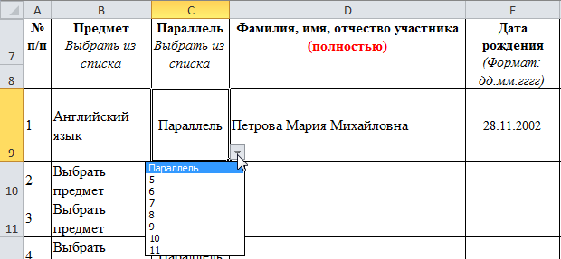
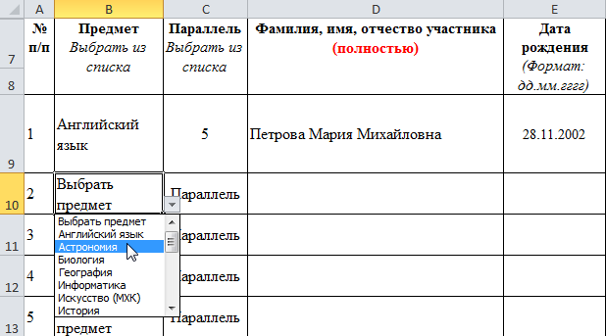

 | Фамилию Имя Отчество участника внести полностью

2. | Результат в школьном этапе
 | Результат выбрать из открывающегося списка.
 | % от общего количества баллов - число

3. | Информация о педагоге, подготовившем участника
 | Вся информация вносится полностью без сокращений

4. | Примечание
 | В колонке указать параллель за которую были выполнены задания, если участник школьного этапа олимпиады выполнял олимпиадные задания, разработанные для более старших классов

